2. Encargos Sociais
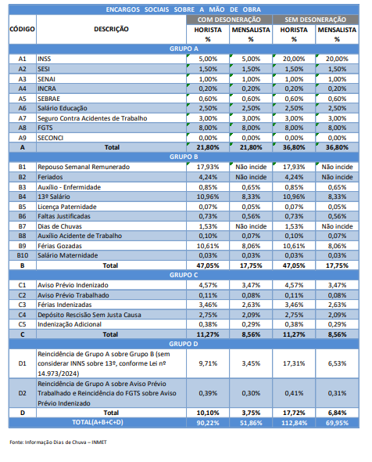
Encargos Sociais

Grupo A
INSS | 20.00%
SESI | 1.50%
SENAI | 1.00%
INCRA | 0.20%
SEBRAE | 0.60%
Salário Educação | 2.50%
Seguro Conta Acidente | 3.00%
FGTS | 8.00%
Sub-total | 36.80%

Grupo B
Auxílio Enfermidade | 0.65%
13º Salário | 8.33%
Licença Paternidade | 0.05%
Faltas Justificadas | 0.56%
Auxílio Acidente de Trabalho | 0.07%
Férias Gozadas | 8.06%
Salário Maternidade | 0.03%
Sub-total | 17.75%

Grupo C
Aviso Prévio Indenizado | 3.47%
Aviso Prévio Trabalhado | 0.08%
Férias indenizadas | 2.63%
Depósito Rescisão sem Justa Causa | 2.09%
Indenização Adicional | 0.29%
Sub-total | 8.56%

Incidência cumulativa
Grupo A sobre Grupo B | 6.53%
Grupo A e FGTS sobre Aviso Prévio | 0.31%
Sub-total | 6.84%

Total Encargos Sociais | 69.95%

